Sammendrag
Metodikk
Metodikken bygger på anbefalingene i Nordic Public Sector Issuers (NPSI) “Position Paper on Green Bonds Impact Reporting" (februar 2020), som KBN er en bidragsyter til. Vi oppforder lesere til å oppsøke posjosjonsnotatet og den fullstendige miljøeffektrapporten for en grundigere beskrivelse av metodikken som er benyttet. Miljøeffektrapporten er tilgjengelig på KBNs nettsider.
Dette regnearket inneholder hele KBNs utestående grønne låneportefølje. Hvert ark inneholder prosjektene innenfor en kategori, mens dette arket oppsummerer.
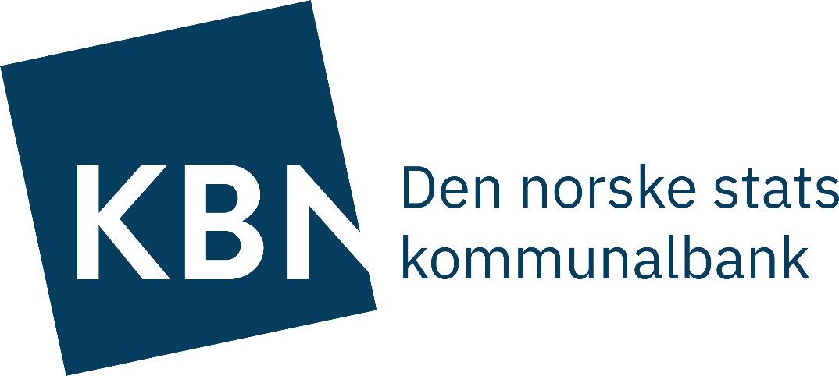
KBNs Miljøeffektrapport for grønne obligasjoner |  |  |  |  |  |  |  |  |  |  | Totaler
Per 31 desember 2020 |  |  |  |  |  |  |  |  |  |  | Utestående grønne lån totalt | 26,112,224,417 | NOK
 |  |  |  |  |  |  |  |  |  |  | Utestående grønne obligasjoner totalt | 15,975,561,659 | NOK

Inndata som kan endres* |  |  |  |  |  |  |  |  |  |  | Alternative utslippsfaktorer | kg CO2e per kWh | Kilde
 |  | Gjeldende utslippsfaktor (kan endres): | 0.315 |  | kg CO2e per kilowattime. |  | Investert sum (fyll inn) |  | 15,975,561,659 | NOK | Europeisk miks | 0.315 | NPSI "Position Paper on Green Bonds Impact Reporting" (Februar 2020)
*Kolonnene K og L endres tilsvarende. Se kommentar om metodikk til høyre. |  |  |  |  |  |  |  |  |  |  | Nordisk miks | 0.128 | Asplan Viak https://www.asplanviak.no/aktuelt/2016/02/03/nordisk-stroem-blir-renere/
Oversikt over grønne prosjekter |  |  |  |  |  |  |  |  |  |  | Norsk miks | 0.047 | Asplan Viak https://www.asplanviak.no/aktuelt/2016/02/03/nordisk-stroem-blir-renere/
KBN Grønn prosjektkategori | Bærekraftsmål | EUs miljømål | Antall prosjekter totalt | Nye prosjekter i 2020 | Produksjon av fornybar energi (KWh årlig) | Energi redusert og unngått (KWh årlig) | Økning i kapasitet |  | Tilsvarer unngåtte og reduserte klimagassutslipp (tonn CO2e) | Miljøeffekt som kan tilskrives investoren (tonn CO2e årlig)

Bygg | 7, 12 | 1) Begrense klimaendringene 2) Klimatilpasning | 125 | 18 | 6,392,698 | 36,006,083 | n/a |  | 13,356 | 8,171 | Andel av grønne lån (og dermed miljøeffekt) som er finansiert av grønne obligasjoner
Fornybar energi | 7 | 1) Begrense klimaendringene | 5 | 2 | 110,214,429 | n/a | n/a |  | 34,718 | 21,240 | Totalt utestående grønne obligasjoner dividert med totalt utestående grønne lån, per 31. desember 2020 (i NOK) |  |  |  |  | 61%
Transport | 9, 11 | 1) Begrense klimaendringene 5) Forebygging og kontroll av forurensning | 38 | 11 | n/a | n/a | n/a |  | 1,764 | 1,079 | ISIN(er) | Dato utstedt | Beløp | Utløpsdato | Mn. NOK-ekvivalenter
Avfall og sirkulærøkonomi | 11, 12 | 1) Begrense klimaendringene 4) Omstilling til sirkulærøkonomi, avfallsforebygging og materialgjenvinning 5) Forebygging og kontroll av forurensning | 32 | 2 | 166,788 | n/a | 131,593 | tonn | 220 | 135 | XS1188118100 USD50048MBX74 | 11.02.2015 | USD 1 milliard | 11.02.2025 | 8,533 | 23%
Vann og avløp | 6, 14 | 1) Begrense klimaendringene 2) Klimatilpasning 3) Bærekraftig bruk og beskyttelse av marine ressurser 5) Forebygging og kontroll av forurensning | 52 | 11 | n/a | n/a | 457,741 | personekviv-alenter | n/a | n/a | NO0010811276 | 29/11/2017 | NOK 750 millioner | 29.22.2027 | 750 | 3%
Arealbruk og områdeprosjekter | 11, 14, 16 | 1) Begrense klimaendringene 2) Klimatilpasning 6) Beskyttelse av sunne økosystemer | 5 | 1 | n/a | n/a | n/a |  | n/a | n/a | NO0010811284 | 29/11/2017 | NOK 600 millioner | 29/11/2019 | 600 | 3%
Klimatilpasning | 3, 11, 13 | 2) Klimatilpasning | 10 | 3 | n/a | n/a | n/a |  | n/a | n/a | AU3CB0256162 | 05.09.2018 | AUD 450 millioner | 05.09.2023 | 2,964 | 12%
Totalt |  |  | 267 | 48 | 116,773,915 | 36,006,083 |  |  | 50,058 | 30,626 | XS2047497289 | 28.08.2019 | SEK 3 milliarder | 28.08.2016 | 3,131 | 12%

